Лист1
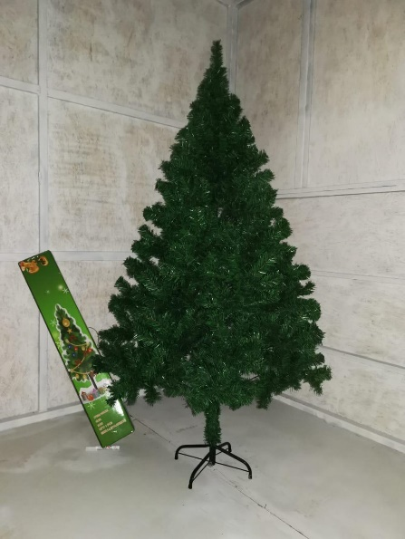
Наименование | Цена | Фото
Елка из ПВХ 60см | от 10 000 руб - 150 руб/шт
Елка из ПВХ 60см | от 30 000 руб - 145 руб/шт
Елка из ПВХ 60см | от 50 000 руб - 140 руб/шт
Елка из ПВХ 60см | от 100 000 руб - 135 руб/шт
Елка из ПВХ 60см | от 300 000 руб - 125 руб/шт
Елка из ПВХ 90см | от 10 000 руб - 290 руб/шт
Елка из ПВХ 90см | от 30 000 руб - 280 руб/шт
Елка из ПВХ 90см | от 50 000 руб - 265 руб/шт
Елка из ПВХ 90см | от 100 000 руб - 250 руб/шт
Елка из ПВХ 90см | от 300 000 руб - 235 руб/шт
Елка из ПВХ 120см | от 10 000 руб - 630 руб/шт
Елка из ПВХ 120см | от 30 000 руб - 590 руб/шт
Елка из ПВХ 120см | от 50 000 руб -550 руб/шт
Елка из ПВХ 120см | от 100 000 руб - 530 руб/шт
Елка из ПВХ 120см | от 300 000 руб - 510 руб/шт
Елка из ПВХ 150см | от 10 000 руб - 900 руб/шт
Елка из ПВХ 150см | от 30 000 руб - 870 руб/шт
Елка из ПВХ 150см | от 50 000 руб -820 руб/шт
Елка из ПВХ 150см | от 100 000 руб - 790 руб/шт
Елка из ПВХ 150см | от 300 000 руб - 750 руб/шт
Елка из ПВХ 180см | от 10 000 руб - 1250 руб/шт
Елка из ПВХ 180см | от 30 000 руб - 1230 руб/шт
Елка из ПВХ 180см | от 50 000 руб -1200 руб/шт
Елка из ПВХ 180см | от 100 000 руб - 1160 руб/шт
Елка из ПВХ 180см | от 300 000 руб - 1130 руб/шт
Елка из ПВХ 210см | от 10 000 руб - 2000 руб/шт
Елка из ПВХ 210см | от 30 000 руб - 1970 руб/шт
Елка из ПВХ 210см | от 50 000 руб -1940 руб/шт
Елка из ПВХ 210см | от 100 000 руб - 1900 руб/шт
Елка из ПВХ 210см | от 300 000 руб - 1850 руб/шт
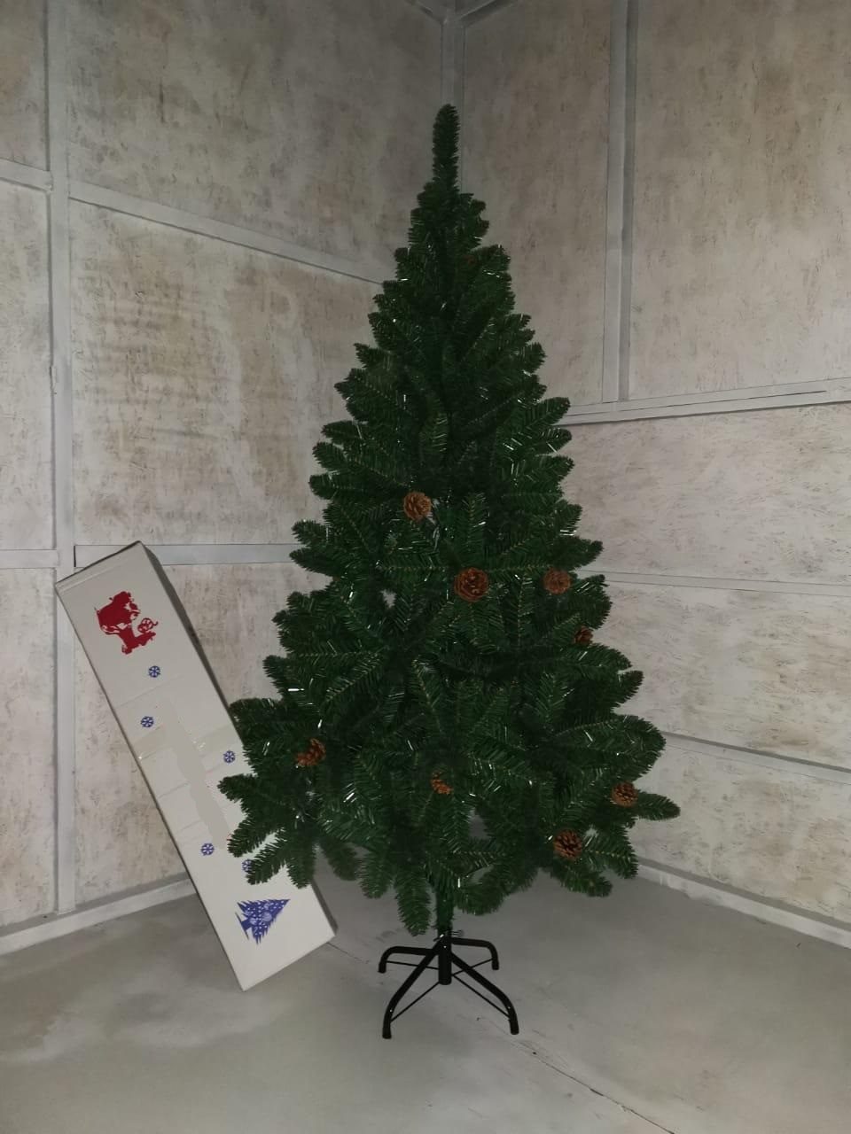
Елка из пвх с шишками 120 см | от 10 000 руб - 1300 руб/шт
Елка из пвх с шишками 120 см | от 30 000 руб - 1270 руб/шт
Елка из пвх с шишками 120 см | от 50 000 руб - 1240 руб/шт
Елка из пвх с шишками 120 см | от 100 000 руб - 1200 руб/шт
Елка из пвх с шишками 120 см | от 300 000 руб - 1150 руб/шт
Елка из пвх с шишками 150 см | от 10 000 руб - 1650 руб/шт
Елка из пвх с шишками 150 см | от 30 000 руб - 1620 руб/шт
Елка из пвх с шишками 150 см | от 50 000 руб - 1590 руб/шт
Елка из пвх с шишками 150 см | от 100 000 руб - 1550 руб/шт
Елка из пвх с шишками 150 см | от 300 000 руб - 1500 руб/шт
Елка из пвх с шишками 180 см | от 10 000 руб - 2000 руб/шт
Елка из пвх с шишками 180 см | от 30 000 руб - 1970 руб/шт
Елка из пвх с шишками 180 см | от 50 000 руб - 1940 руб/шт
Елка из пвх с шишками 180 см | от 100 000 руб - 1900 руб/шт
Елка из пвх с шишками 180 см | от 300 000 руб - 1850 руб/шт

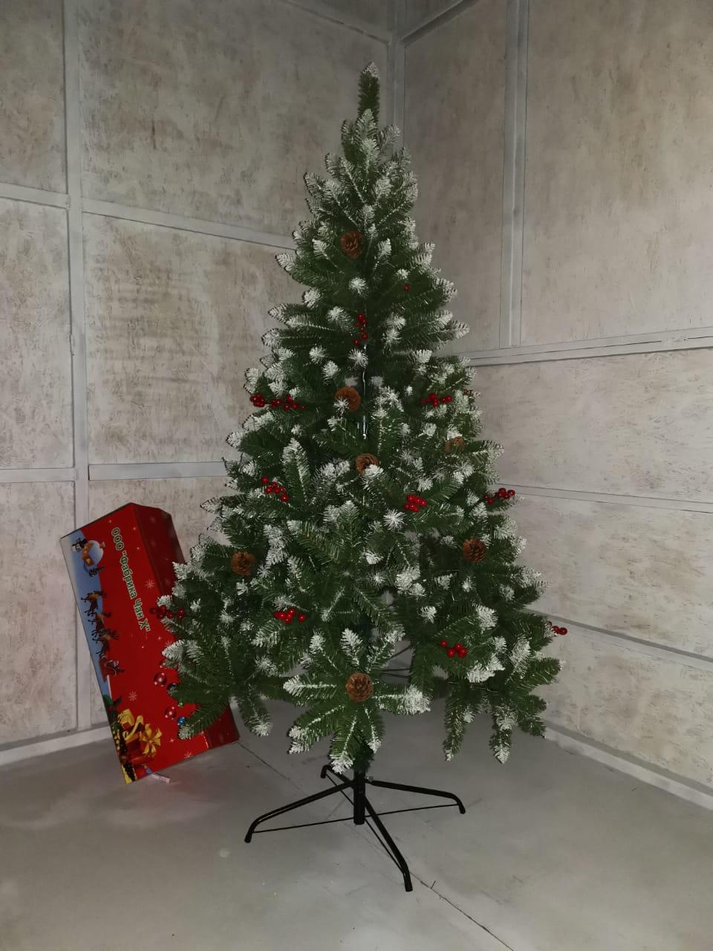
Елка белоснежная из пвх 60 см | от 10 000 руб - 1720 руб/шт
Елка белоснежная из пвх 60 см | от 30 000 руб - 1690 руб/шт
Елка белоснежная из пвх 60 см | от 50 000 руб - 1650 руб/шт
Елка белоснежная из пвх 60 см | от 100 000 руб - 1600 руб/шт
Елка белоснежная из пвх 60 см | от 300 000 руб - 1580 руб/шт
Елка белоснежная из пвх 90 см | от 10 000 руб - 2050 руб/шт
Елка белоснежная из пвх 90 см | от 30 000 руб - 2000 руб/шт
Елка белоснежная из пвх 90 см | от 50 000 руб - 1950 руб/шт
Елка белоснежная из пвх 90 см | от 100 000 руб - 1900 руб/шт
Елка белоснежная из пвх 90 см | от 300 000 руб - 1850 руб/шт
Елка белоснежная из пвх 120 см | от 10 000 руб - 2300 руб/шт
Елка белоснежная из пвх 120 см | от 30 000 руб - 2200 руб/шт
Елка белоснежная из пвх 120 см | от 50 000 руб - 2150 руб/шт
Елка белоснежная из пвх 120 см | от 100 000 руб - 2100 руб/шт
Елка белоснежная из пвх 120 см | от 300 000 руб - 2050 руб/шт

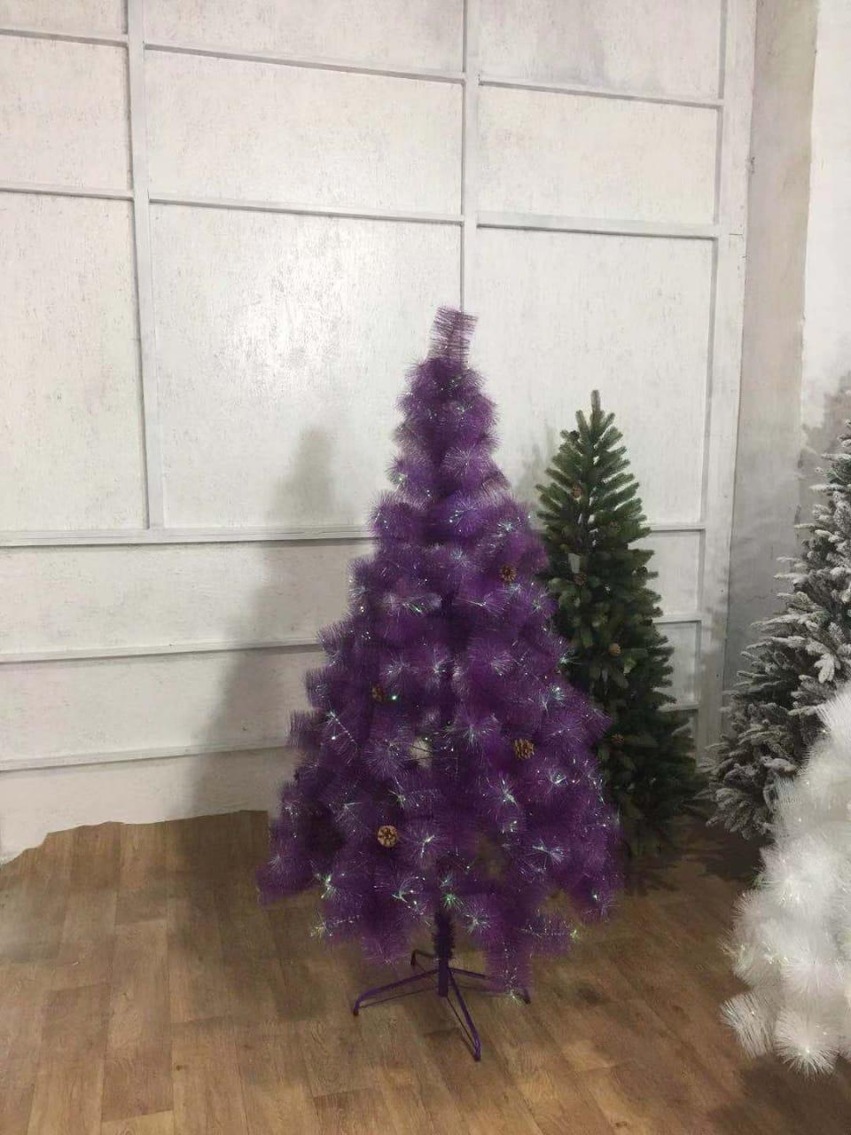
Сосна фиолетовая 120 см | от 10 000 руб - 680 руб/шт
Сосна фиолетовая 120 см | от 30 000 руб - 650 руб/шт
Сосна фиолетовая 120 см | от 50 000 руб - 620 руб/шт
Сосна фиолетовая 120 см | от 100 000 руб - 580 руб/шт
Сосна фиолетовая 120 см | от 300 000 руб - 530 руб/шт
Сосна фиолетовая 150 см | от 10 000 руб - 680 руб/шт
Сосна фиолетовая 150 см | от 30 000 руб - 650 руб/шт
Сосна фиолетовая 150 см | от 50 000 руб - 620 руб/шт
Сосна фиолетовая 150 см | от 100 000 руб - 580 руб/шт
Сосна фиолетовая 150 см | от 300 000 руб - 530 руб/шт
Сосна фиолетовая 180 см | от 10 000 руб - 680 руб/шт
Сосна фиолетовая 180 см | от 30 000 руб - 650 руб/шт
Сосна фиолетовая 180 см | от 50 000 руб - 620 руб/шт
Сосна фиолетовая 180 см | от 100 000 руб - 580 руб/шт
Сосна фиолетовая 180 см | от 300 000 руб - 530 руб/шт

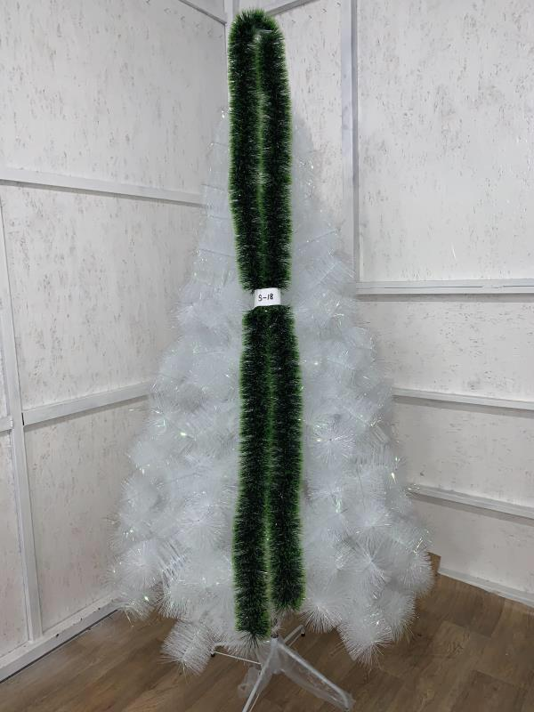
Сосна белая сборная 60 см | от 10 000 руб - 140 руб/шт
Сосна белая сборная 60 см | от 30 000 руб - 135 руб/шт
Сосна белая сборная 60 см | от 50 000 руб - 130 руб/шт
Сосна белая сборная 60 см | от 100 000 руб - 125 руб/шт
Сосна белая сборная 60 см | от 300 000 руб - 120 руб/шт
Сосна белая сборная 90 см | от 10 000 руб - 230 руб/шт
Сосна белая сборная 90 см | от 30 000 руб - 225 руб/шт
Сосна белая сборная 90 см | от 50 000 руб - 220 руб/шт
Сосна белая сборная 90 см | от 100 000 руб - 210 руб/шт
Сосна белая сборная 90 см | от 300 000 руб - 200 руб/шт
Сосна белая сборная 120 см | от 10 000 руб - 680 руб/шт
Сосна белая сборная 120 см | от 30 000 руб - 650 руб/шт
Сосна белая сборная 120 см | от 50 000 руб - 620 руб/шт
Сосна белая сборная 120 см | от 100 000 руб - 580 руб/шт
Сосна белая сборная 120 см | от 300 000 руб - 530 руб/шт
Сосна белая сборная 150 см | от 10 000 руб - 950 руб/шт
Сосна белая сборная 150 см | от 30 000 руб - 920 руб/шт
Сосна белая сборная 150 см | от 50 000 руб - 890 руб/шт
Сосна белая сборная 150 см | от 100 000 руб - 850 руб/шт
Сосна белая сборная 150 см | от 300 000 руб - 800 руб/шт
Сосна белая сборная 180 см | от 10 000 руб - 1300 руб/шт
Сосна белая сборная 180 см | от 30 000 руб - 1270 руб/шт
Сосна белая сборная 180 см | от 50 000 руб - 1240 руб/шт
Сосна белая сборная 180 см | от 100 000 руб - 1200 руб/шт
Сосна белая сборная 180 см | от 300 000 руб - 1150 руб/шт
Сосна белая сборная 210 см | от 10 000 руб - 1900 руб/шт
Сосна белая сборная 210 см | от 30 000 руб - 1850 руб/шт
Сосна белая сборная 210 см | от 50 000 руб - 1820 руб/шт
Сосна белая сборная 210 см | от 100 000 руб - 1750 руб/шт
Сосна белая сборная 210 см | от 300 000 руб - 1700 руб/шт

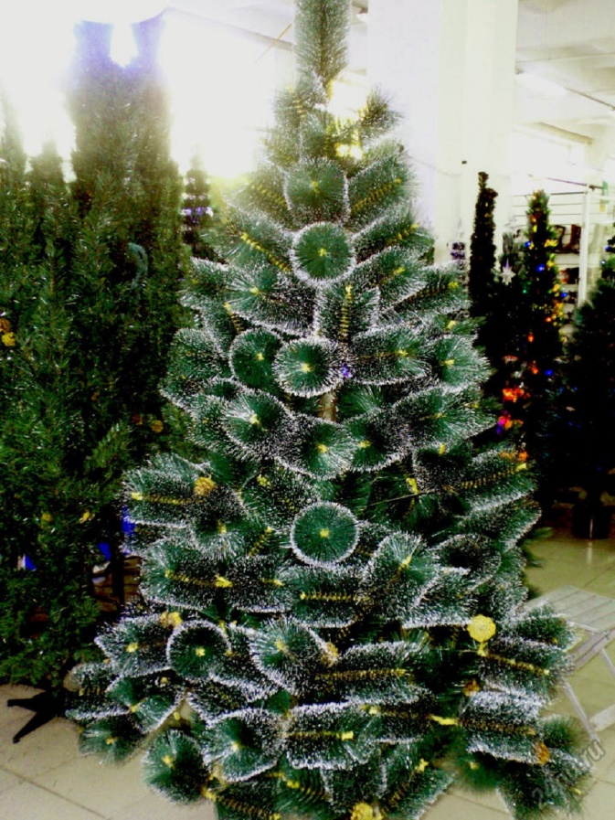
Сосна заснеженная с эффектом инея 60см | от 10 000 руб - 140 руб/шт
Сосна заснеженная с эффектом инея 60см | от 30 000 руб - 130 руб/шт
Сосна заснеженная с эффектом инея 60см | от 50 000 руб - 120 руб/шт
Сосна заснеженная с эффектом инея 60см | от 100 000 руб - 100 руб/шт
Сосна заснеженная с эффектом инея 60см | от 300 000 руб - 85 руб/шт
Сосна заснеженная с эффектом инея 90см | от 10 000 руб - 250 руб/шт
Сосна заснеженная с эффектом инея 90см | от 30 000 руб - 240 руб/шт
Сосна заснеженная с эффектом инея 90см | от 50 000 руб - 220 руб/шт
Сосна заснеженная с эффектом инея 90см | от 100 000 руб - 210 руб/шт
Сосна заснеженная с эффектом инея 90см | от 300 000 руб - 190 руб/шт
Сосна заснеженная с эффектом инея 120см | от 10 000 руб - 520 руб/шт
Сосна заснеженная с эффектом инея 120см | от 30 000 руб - 505 руб/шт
Сосна заснеженная с эффектом инея 120см | от 50 000 руб - 490 руб/шт
Сосна заснеженная с эффектом инея 120см | от 100 000 руб - 475 руб/шт
Сосна заснеженная с эффектом инея 120см | от 300 000 руб - 450 руб/шт
Сосна заснеженная с эффектом инея 150см | от 10 000 руб - 830 руб/шт
Сосна заснеженная с эффектом инея 150см | от 30 000 руб - 800 руб/шт
Сосна заснеженная с эффектом инея 150см | от 50 000 руб - 770 руб/шт
Сосна заснеженная с эффектом инея 150см | от 100 000 руб - 730 руб/шт
Сосна заснеженная с эффектом инея 150см | от 300 000 руб - 700 руб/шт
Сосна заснеженная с эффектом инея 180см | от 10 000 руб - 1200 руб/шт
Сосна заснеженная с эффектом инея 180см | от 30 000 руб - 1150 руб/шт
Сосна заснеженная с эффектом инея 180см | от 50 000 руб - 1100 руб/шт
Сосна заснеженная с эффектом инея 180см | от 100 000 руб - 1025 руб/шт
Сосна заснеженная с эффектом инея 180см | от 300 000 руб - 990 руб/шт
Сосна заснеженная с эффектом инея 210см | от 10 000 руб - 1450 руб/шт
Сосна заснеженная с эффектом инея 210см | от 30 000 руб - 1440 руб/шт
Сосна заснеженная с эффектом инея 210см | от 50 000 руб - 1420 руб/шт
Сосна заснеженная с эффектом инея 210см | от 100 000 руб - 1410 руб/шт
Сосна заснеженная с эффектом инея 210см | от 300 000 руб - 1390 руб/шт
Сосна заснеженная с эффектом инея 240см | от 10 000 руб - 1870 руб/шт
Сосна заснеженная с эффектом инея 240см | от 30 000 руб - 1840 руб/шт
Сосна заснеженная с эффектом инея 240см | от 50 000 руб - 1780 руб/шт
Сосна заснеженная с эффектом инея 240см | от 100 000 руб - 1725 руб/шт
Сосна заснеженная с эффектом инея 240см | от 300 000 руб - 1705 руб/шт
Сосна заснеженная с эффектом инея 270см | от 10 000 руб - 2450 руб/шт
Сосна заснеженная с эффектом инея 270см | от 30 000 руб - 2340 руб/шт
Сосна заснеженная с эффектом инея 270см | от 50 000 руб - 2260 руб/шт
Сосна заснеженная с эффектом инея 270см | от 100 000 руб - 2200 руб/шт
Сосна заснеженная с эффектом инея 270см | от 300 000 руб - 2160 руб/шт
Сосна заснеженная с эффектом инея 300см | от 10 000 руб - 2950 руб/шт
Сосна заснеженная с эффектом инея 300см | от 30 000 руб - 2850 руб/шт
Сосна заснеженная с эффектом инея 300см | от 50 000 руб - 2750 руб/шт
Сосна заснеженная с эффектом инея 300см | от 100 000 руб - 2700 руб/шт
Сосна заснеженная с эффектом инея 300см | от 300 000 руб - 2550 руб/шт

